5-امکانات کارگاهی و آزمایشگاهی
دانشكده كشاورزي
امکانات کارگاهی و آزمایشگاهی
نام کارگاه/ آزمایشگاه | تجهیزات موجود | نوع کاربری تجهیزات | تصاویر

آزمايشگاه گياه شناسي | اسپكتروفتومتر | آموزشی | 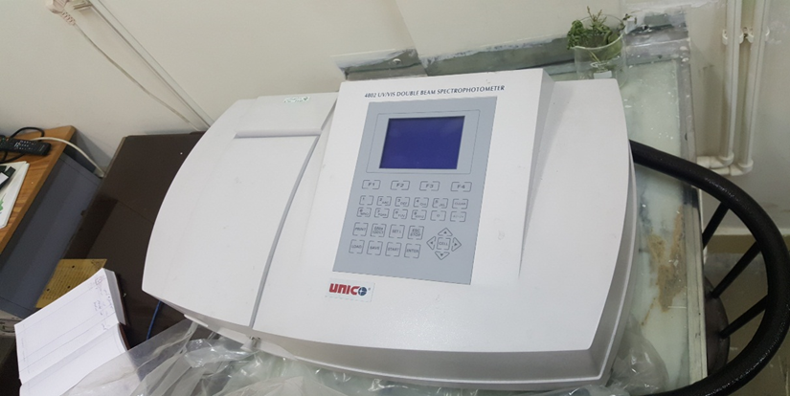

آزمايشگاه مكانيك كشاورزي | برد آموزشي هيدروليك | آموزشي | 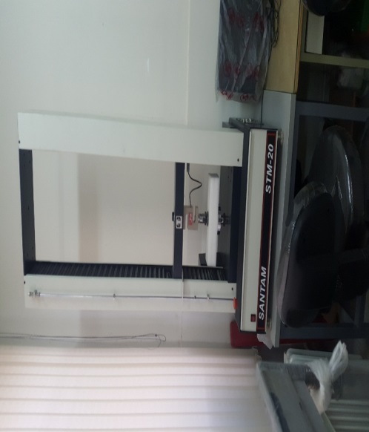
 | تست كشش و فشار | آموزشي | 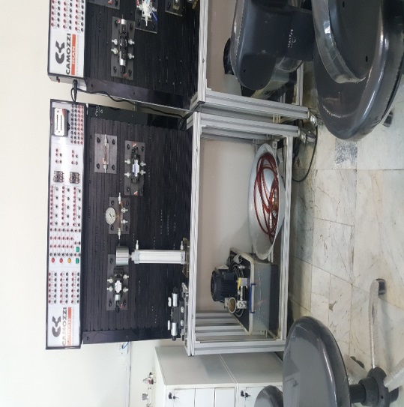
آزمايشگاه مكانيك بيوسيستم | دستگاه تست موتور دیزلی | آموزشي | 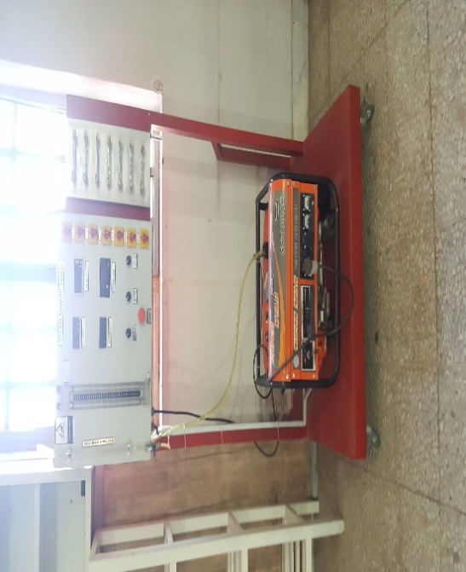
 | دستگاه تست موتور بنزيلي | آموزشي | 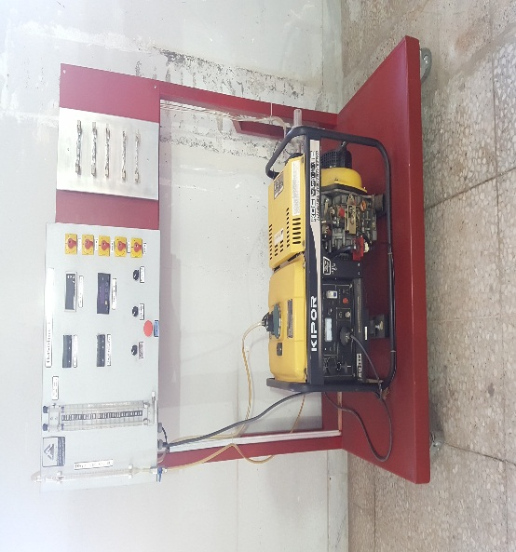
 | دستگاه خشك كن پاششي | آموزشي | 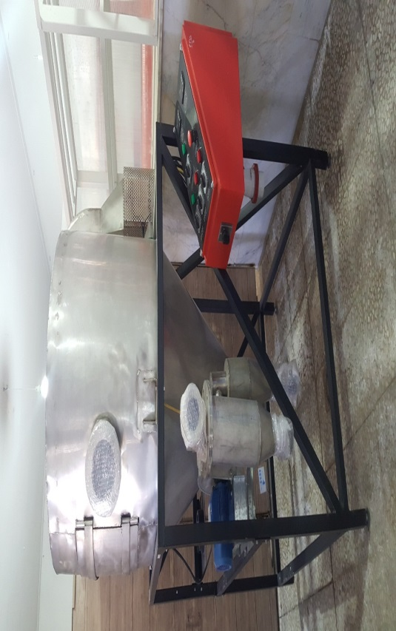
آزمايشگاه ژنتيك و تغذيه دام | دستگاه سوكسله اتوماتيك | تحقيقاتي | 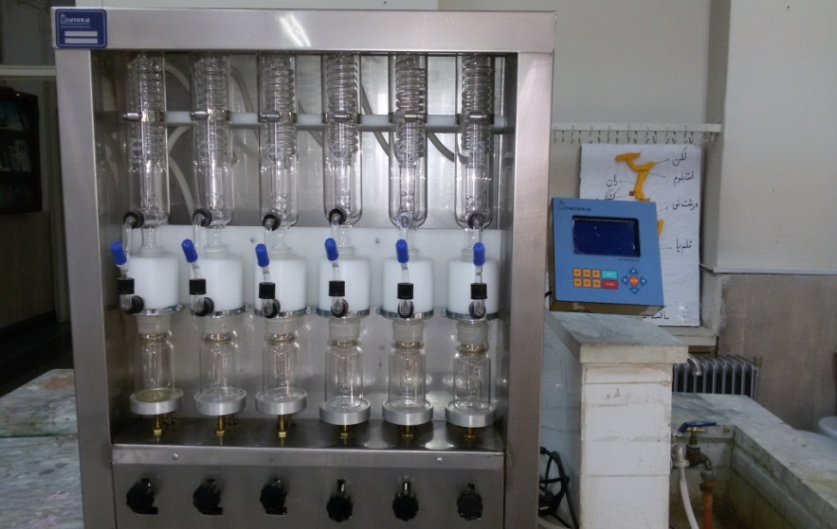
 | آون و كوره الكتريبكي | تحقيقاتي | 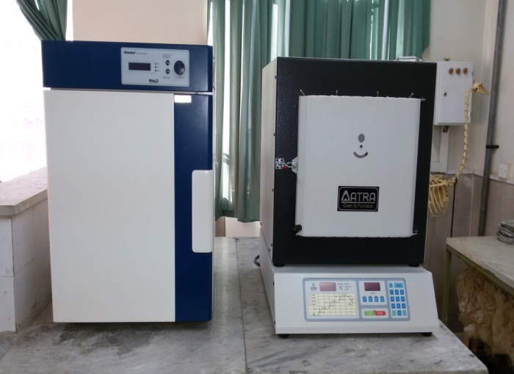
 | دستگاه كجلدال اتوماتيك | تحقيقاتي | 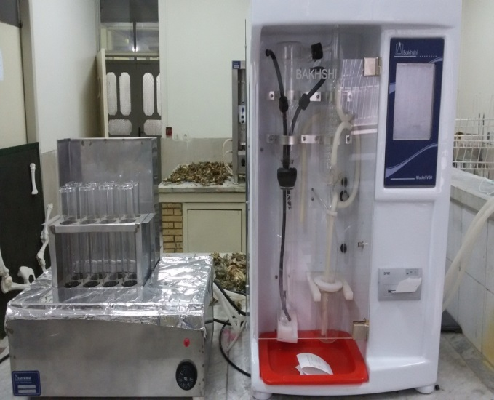

آزمايشگاه كشت بافت | هود لامينار | آموزشی- تحقیقاتی | 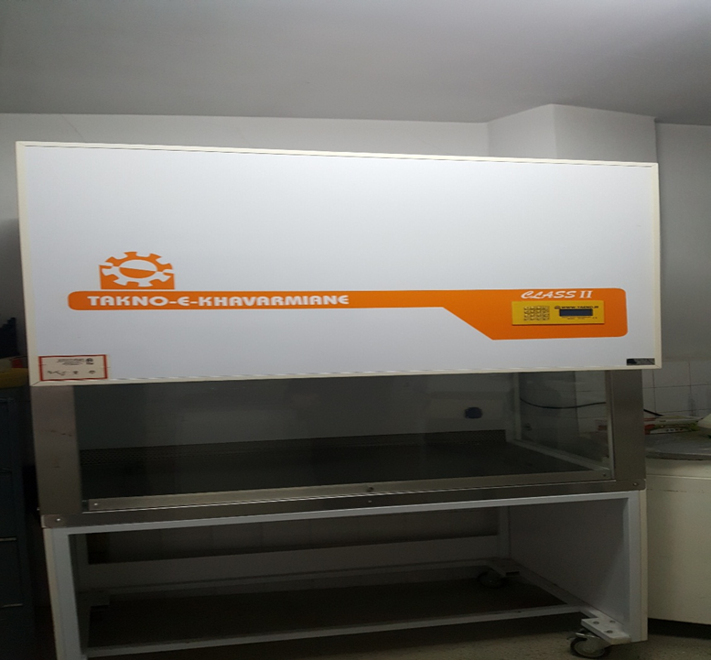

آزمايشگاه آلودگي هاي محيط زيست | ، كوره الكتريكي ، اسپكتروفوتومتر، آون خلاء | آموزشی- تحقیقاتی | 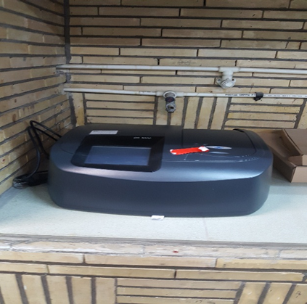 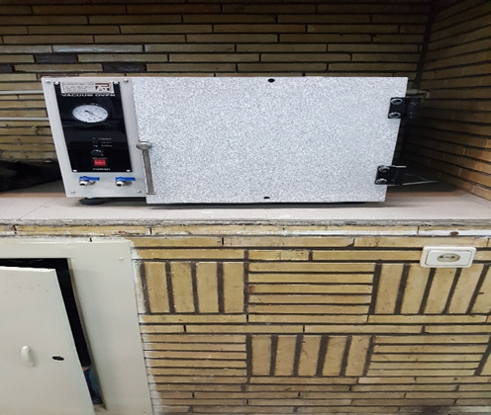
 | شيكر ، كوره الكتريكي | آموزشی- تحقیقاتی | 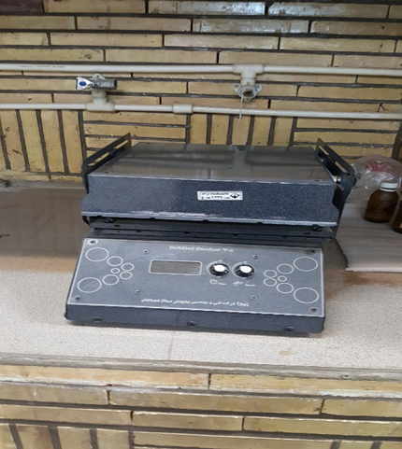 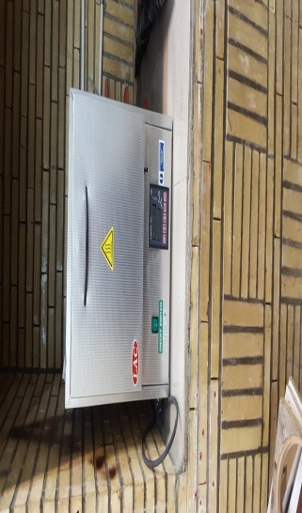
 | راكتور ، سانتريفيوژ ، انكوباتور | آموزشی- تحقیقاتی | 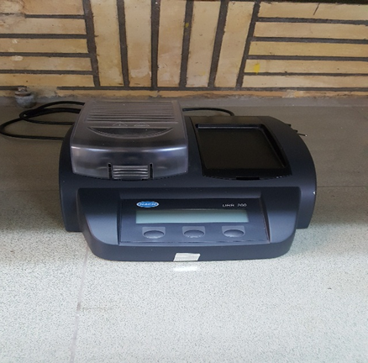 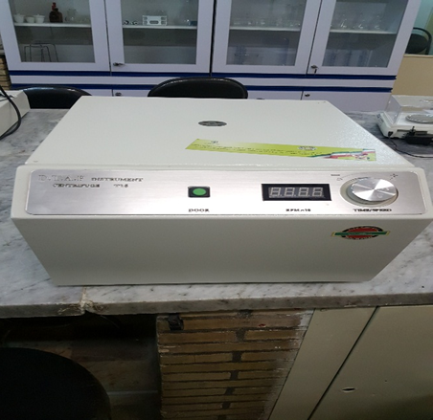 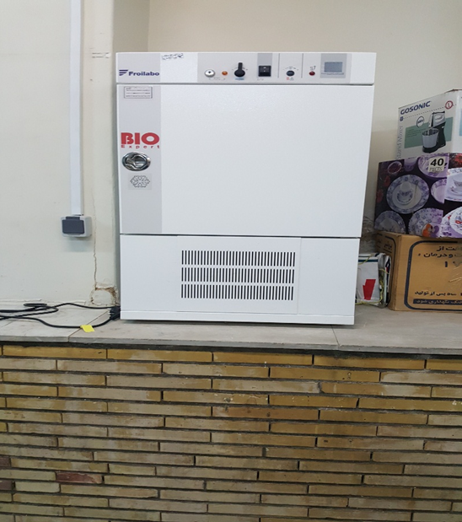
آزمایشگاه استحصال مواد موثره | روتاری ، ژمیناتور | آموزشی- تحقيقاتي | 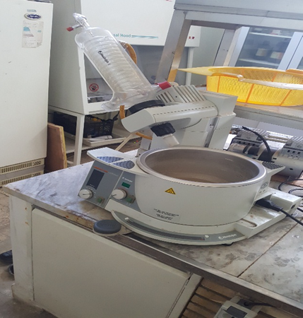 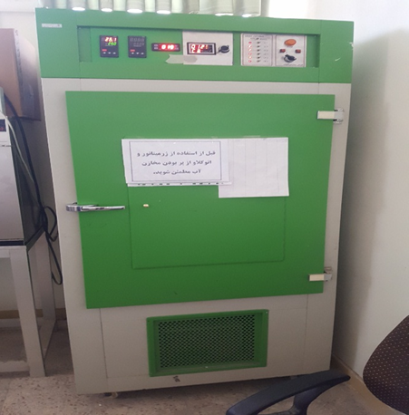
 | سنیکاتور ، اسپکتروفتومتر | آموزشی- تحقيقاتي | 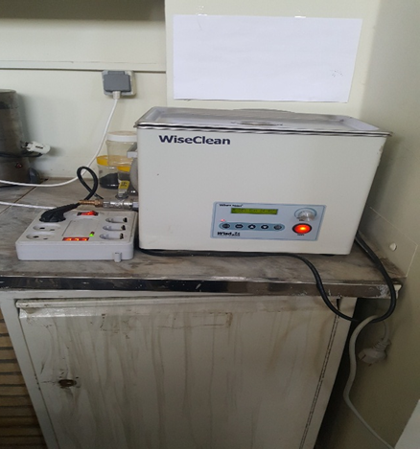 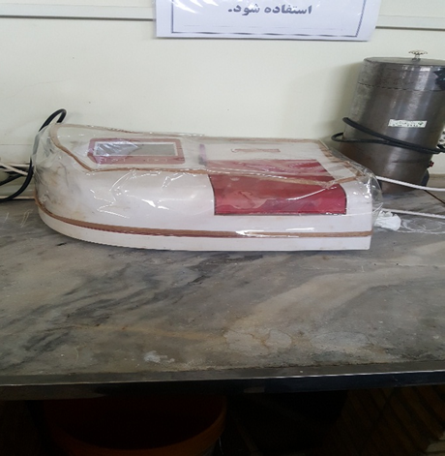
 | آون هود ، لامینار | آموزشی- تحقيقاتي | 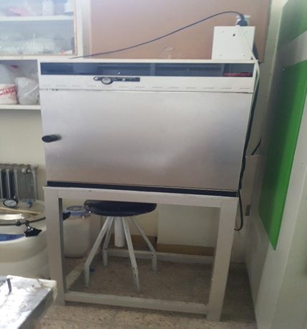 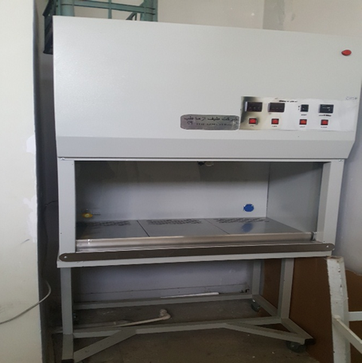
 | کوره، سانترفیوژ 10 هزاردور ،شیکر، بذر شمار ، | آموزشی- تحقيقاتي | 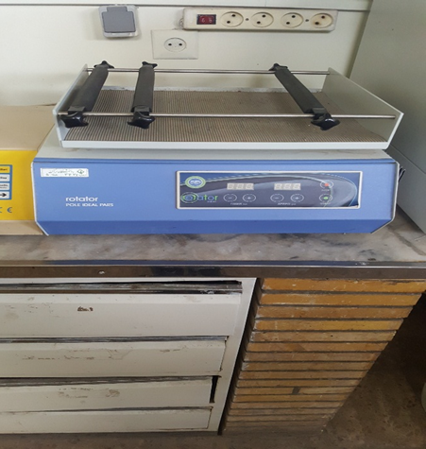 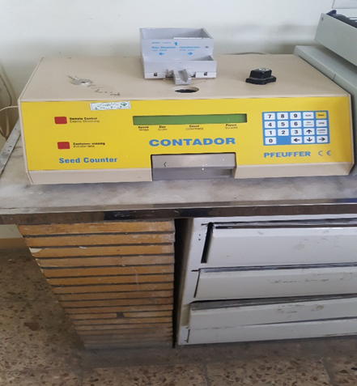 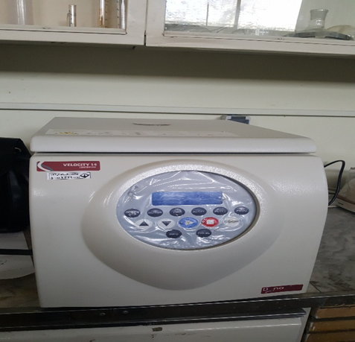 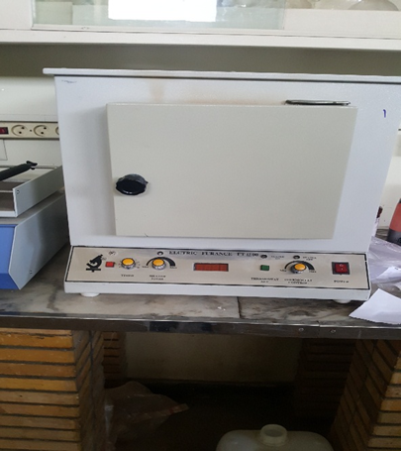
آزمايشگاه مهندسي آب و خاك شناسي | فلون 5.5 متر | آموزشی- تحقیقاتی | 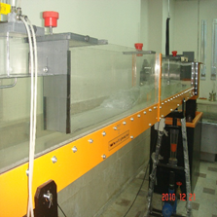
 | پلانیمتر | آموزشی- تحقیقاتی | 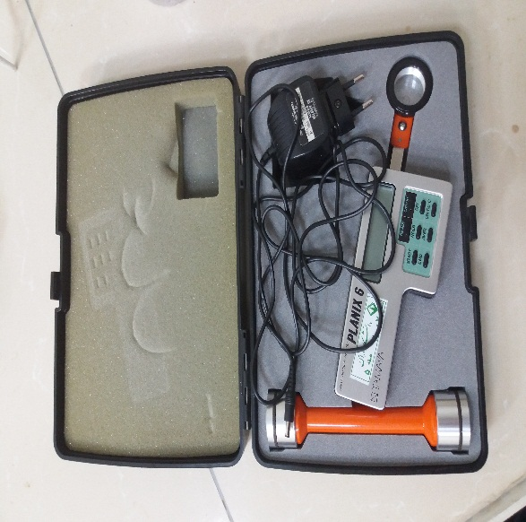
 | پمپ سری موازي | آموزشی- تحقیقاتی | 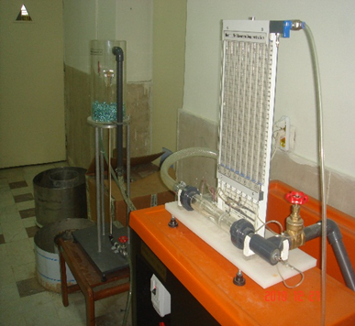
 | دبی سنج | آموزشی- تحقیقاتی | 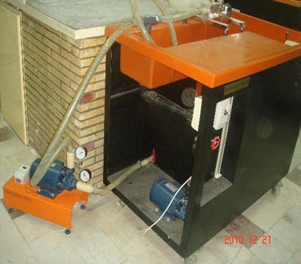
 | دبی سنج ، دستگاه ضربه قوچ | آموزشی- تحقیقاتی | 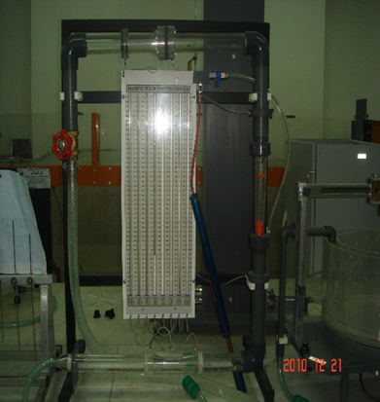 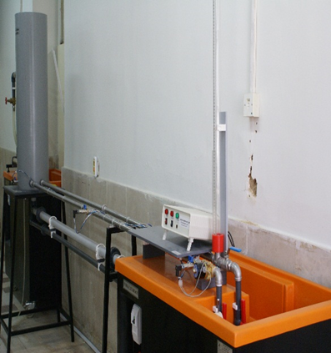

آزمايشگاه مهندسي باغباني | دستگاه شوری سنج آب ( اندازه گیری میزان شوری آب) ، دستگاه اندازه گیری ph آب | آموزشی- تحقيقاتي | 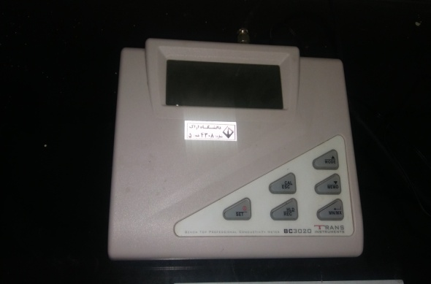 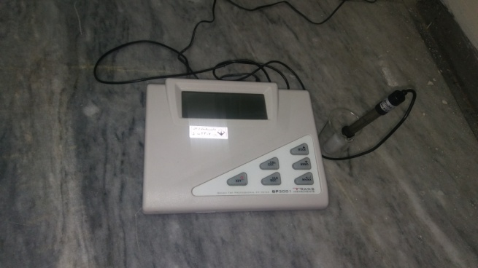
 | آون ، كوره الكتريكي | آموزشی- تحقيقاتي | 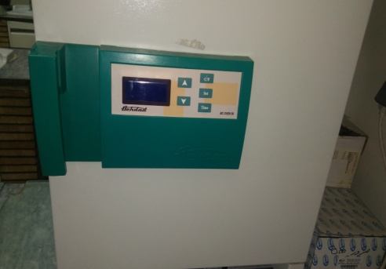 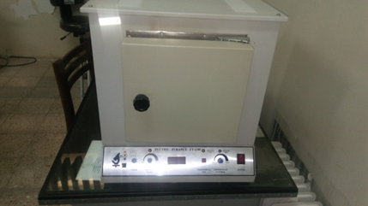
 | ترازو 4 رقم اعشار KERN ، سانتریفیوژ 4000 دور در دقیقه | آموزشی- تحقيقاتي | 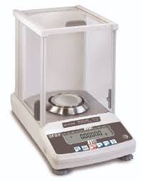 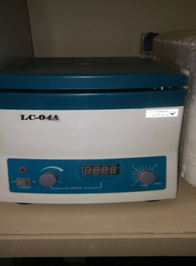
 | اسپکتروفوتومتر ، سمپلر | آموزشی- تحقيقاتي | 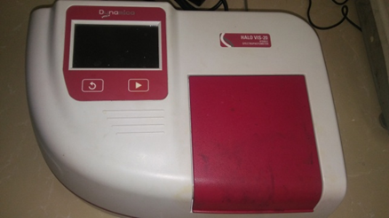 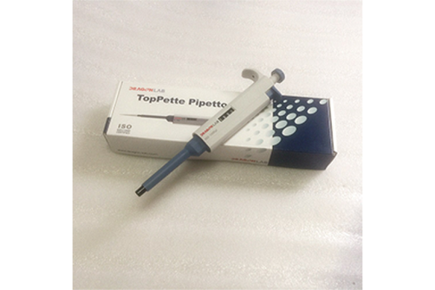
 | ژرمیناتور ژال تجهیز ، پنترومتر (اندازه گیری سفی بافت میوه ها) | آموزشی- تحقيقاتي | 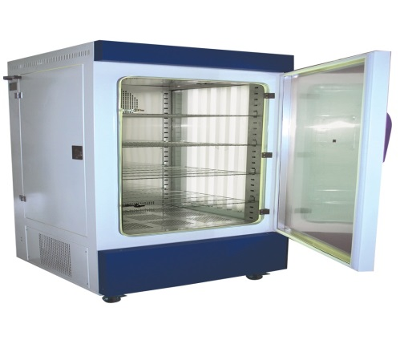 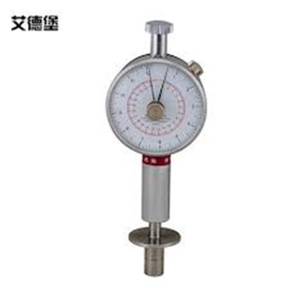
 | رفرکتومتر دستی (اندازه گیری قند میوه ها) ، رفرکتومتر رومیزی آتاگو | آموزشی- تحقيقاتي | 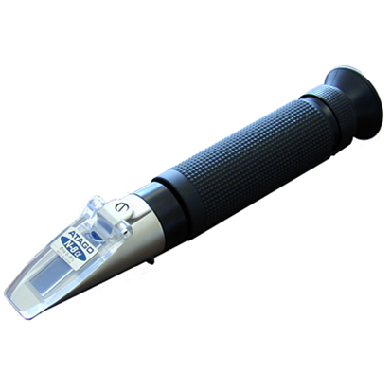 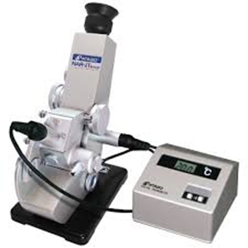
 | هود لامینار ژال تجهیز ، آون | آموزشی- تحقيقاتي | 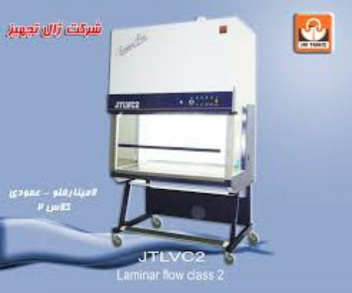 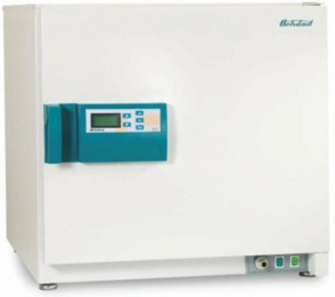
 | هود شيميايي ، شيكر | آموزشی- تحقيقاتي | 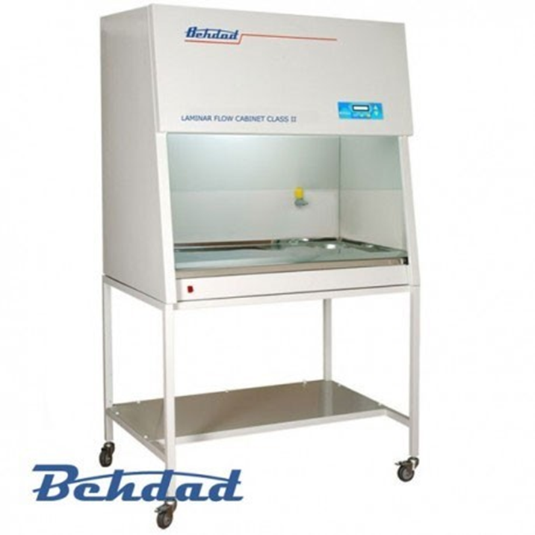 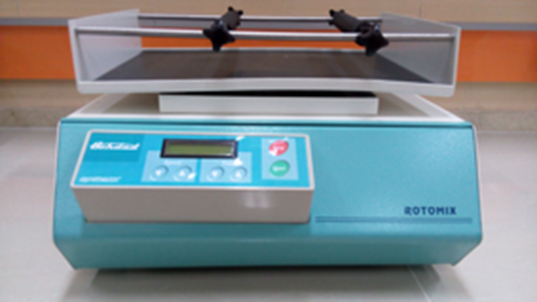
 | انكوباتور ، فریزر منفی 30 |  | 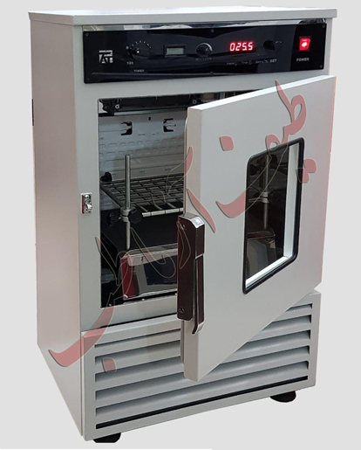 
آزمایشگاه بيوتكنولوژي | سانتريفیوژ ، اسپکتروفتومتر |  آموزشی- تحقيقاتي | 
 | شیکر ، فریزر منفی 80 | آموزشی- تحقيقاتي |  

